Sheet1
 |  | p(…|q) | p(…|r) | p(…|start)
 | p(a|…) | 0.4 | 0.5 | 0
 | p(b|…) | 0.6 | 0.5 | 0
 | p(e|…) | 0 | 0 | 1
 | p(q|…) | 0.35 | 0.2 | 0.4
 | p(r|…) | 0.65 | 0.8 | 0.6

 |  | p(…|q) | p(…|r)
 | p(q,a|…) | 0.14 | 0.08
 | p(q,b|…) | 0.21 | 0.12
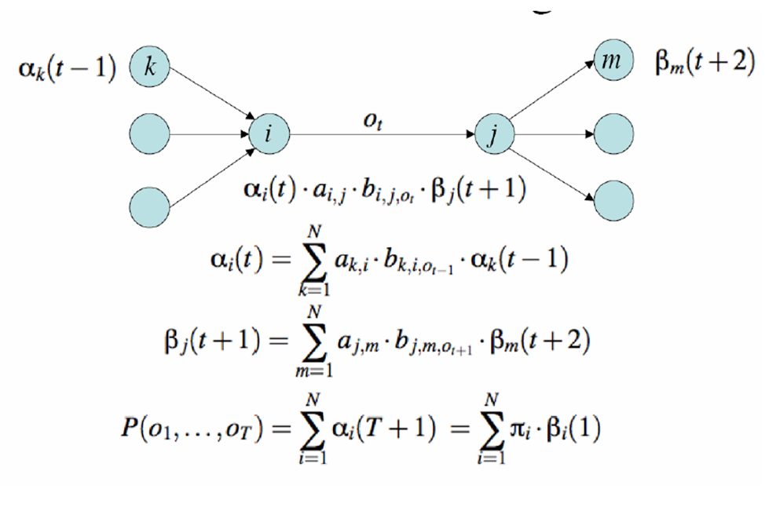
 | p(r,a|…) | 0.325 | 0.4
 | p(r,b|…) | 0.325 | 0.4
 | totals | 1 | 1

input = abab | e | a | ab | aba | abab
a(q) | 0.4 | 0.104 | 0.06624 | 0.0238176 | 0.016311456
a(r) | 0.6 | 0.37 | 0.1818 | 0.094248 | 0.04543992
P(abab) | 1 | 0.474 | 0.24804 | 0.1180656 | 0.061751376

input = abab | abab | bab | ab | b | e
b(q) | 0.06069816 | 0.132729 | 0.2439 | 0.535 | 1
b(r) | 0.06245352 | 0.129588 | 0.2508 | 0.52 | 1

b
P(abab) | 0.061751376

input = abab | e | a | ab | aba | abab
a(q)*β(q) | 0.024279264 | 0.013803816 | 0.016155936 | 0.012742416 | 0.016311456
a(r)*β(r) | 0.037472112 | 0.04794756 | 0.04559544 | 0.04900896 | 0.04543992
P(abab) | 0.061751376 | 0.061751376 | 0.061751376 | 0.061751376 | 0.061751376

input = abab | e | b | ab | bab | abab
b(q) | 1 | 0.535 | 0.2439 | 0.132729 | 0.06069816
b(r) | 1 | 0.52 | 0.2508 | 0.129588 | 0.06245352

b
P(abab) | 0.061751376

VITERBI

input=abab | e | a | ab | aba | abab
viterbi(q) | 0.4 | 0.056 | 0.0288 | 0.00768 | 0.004608
viterbi(r) | 0.6 | 0.24 | 0.096 | 0.0384 | 0.01536
 | q | qq | qq | qq | qq
 | 0.4 | 0.056 | 0.01176 | 0.004032 | 0.0016128
 | r | rq | rq | rq | rq
 | 0.6 | 0.048 | 0.0288 | 0.00768 | 0.004608
 |  | qr | qr | qr | qr
 |  | 0.13 | 0.0182 | 0.00936 | 0.002496
 |  | rr | rr | rr | rr
 |  | 0.24 | 0.096 | 0.0384 | 0.01536

